PDC e rendimenti
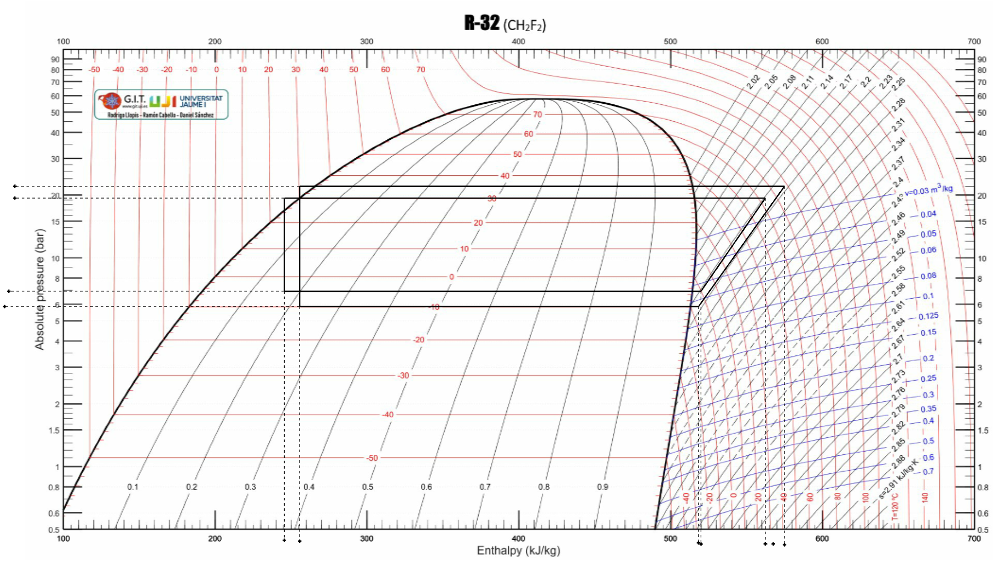
GAS R32 CON COMPRESSORE VOLUMETRICO

punti | T °C | p BAR | h kI/kg | vol. spec. m3/Kg | punti | T °C | p BAR | h kI/kg | vol. spec. m3/Kg
1 | 0 | 7 | 520 | 0.55 | 1 | -5 | 5.9 | 518 | 0.65
2s | 63 | 19.5 | 562 |  | 2s | 63 | 22 | 575
2 | 68 | 19.5 | 573 |  | 2 | 68 | 22 | 597
3 | 25 | 19.5 | 245 |  | 3 | 30 | 22 | 255
4 | -5 | 7 | 245 |  | 4 | -10 | 7.9 | 255

rapp. Press. | 2.79 |  |  |  | rapp. Press. | 3.73
n isoentr | 80% | volumetrico |  |  | n isoentr | 72% | volumetrico
h2 | 573 | kJ/Kg |  |  | h2 | 597 | kJ/Kg

l compr | 52.5 | kJ/Kg |  |  | l compr | 79.2 | kJ/Kg
rend. m+el | 0.9 |  |  |  | rend. m+el | 0.9
l reale | 60.7 | kJ/Kg |  |  | l reale | 91.5 | kJ/Kg
qi | 275.0 | kJ/Kg |  |  | qi | 263.0 | kJ/Kg
qs | 327.5 | kJ/Kg |  |  | qs | 342.2 | kJ/Kg

COP | 5.4 |  |  |  | COP | 3.7
Stagionale | 90.0% |  |  |  | Stagionale | 90.0%
SCOP | 4.9 |  |  |  | SCOP | 3.4

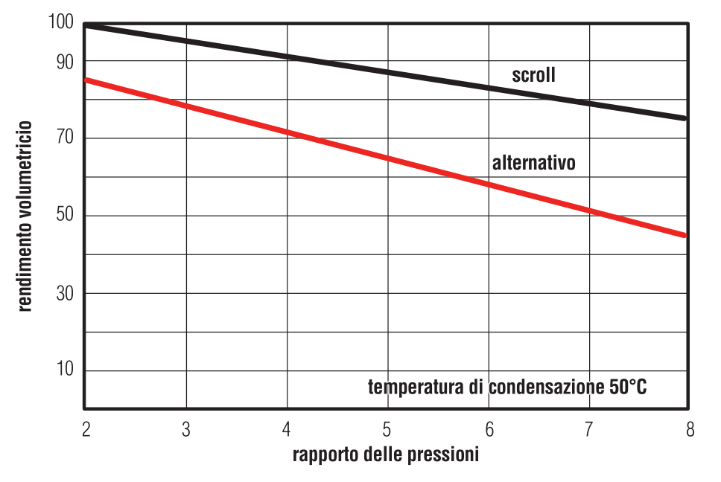
Giorni funzionamento |  | 135 | g |  | Giorni funzionamento |  | 135 | g
Ore funzionamento giorno |  | 10 | h |  | Ore funzionamento giorno |  | 10 | h
Ore funzionamento notte |  | 8 | h |  | Ore funzionamento notte |  | 8 | h
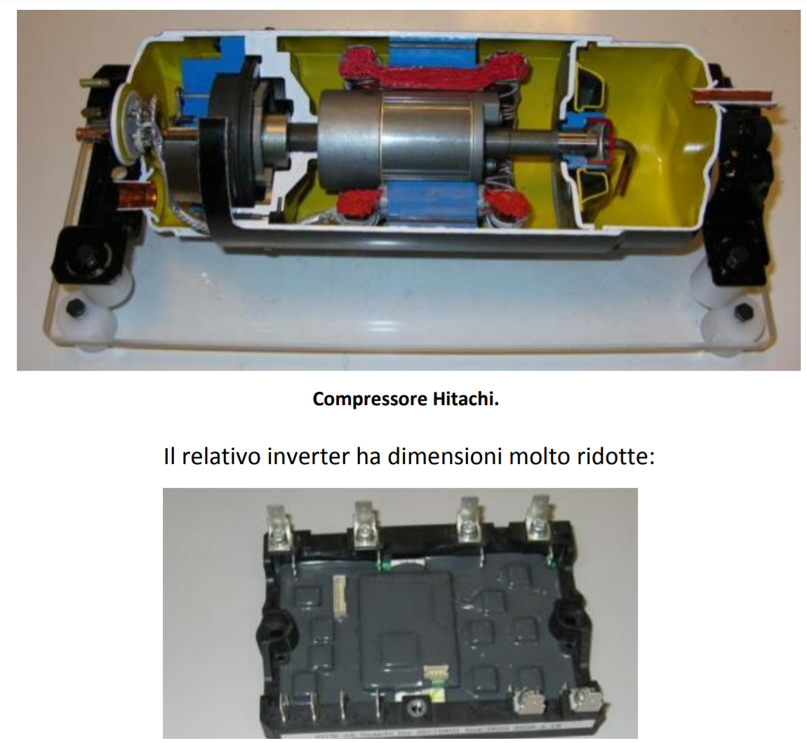
 |  |  | PDC | Caldaia |  |  |  | PDC | Caldaia
locale | Pot. Termica | Pot. Eletr. | Kwh anno | Kwh anno | locale | Pot. Termica | Pot. Eletr. | Kwh anno | Kwh anno
sala | 1140 | 272 | 367 | 1462 | sala | 1140 | 392 | 529 | 1462
cucina | 820 | 195 | 264 | 1052 | cucina | 820 | 282 | 381 | 1052
bagno | 462 | 110 | 149 | 593 | bagno | 462 | 159 | 214 | 593
camera | 1005 | 239 | 259 | 1031 | camera | 1005 | 345 | 373 | 1031
 |  |  | 1037 | 4137 |  |  |  | 1497 | 4137
 |  |  | 239 | 414 |  |  |  | 344 | 414
 |  |  | € | € |  |  |  | € | €
STIMA COSTI IMPIANTO |  |  |  |  | STIMA COSTI IMPIANTO
Risparmio |  | 175 | € |  | Risparmio |  | 69 | €
Costo Unità Esterna |  | 3143 | € |  | Costo Unità Esterna |  | 3143 | €
Costo Unità Interne |  | 1608 | € |  | Costo Unità Interne |  | 1608 | €
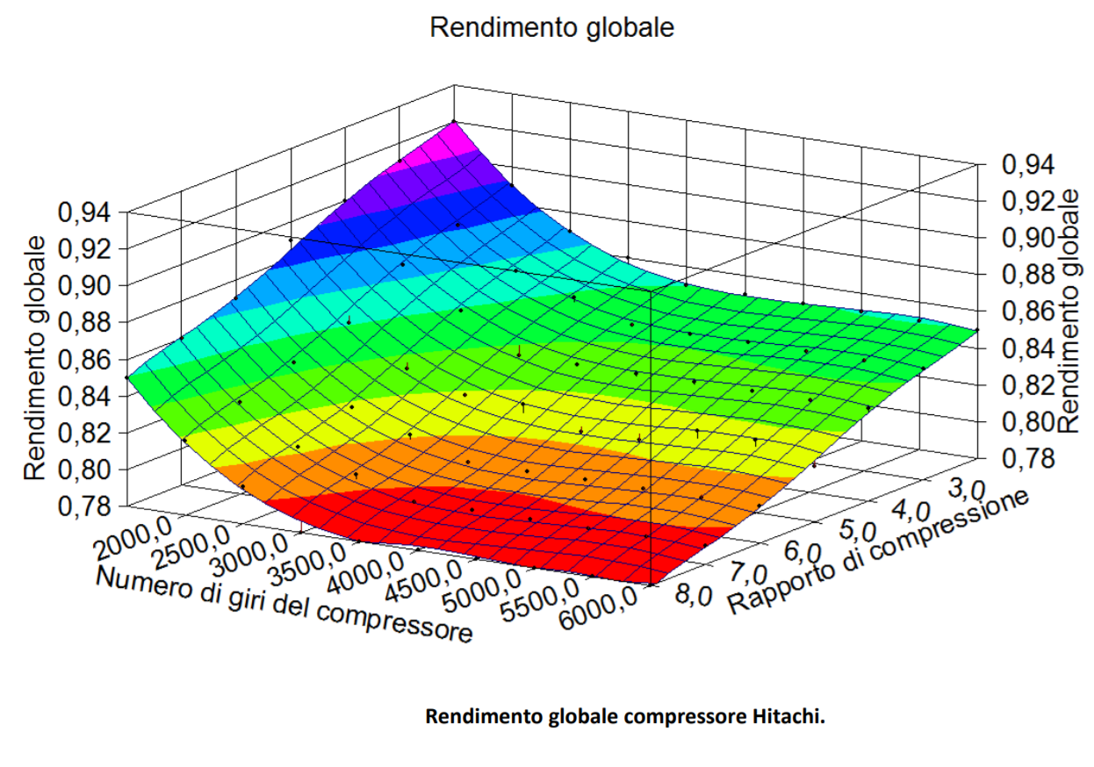
Manodopera |  | 1200 | € |  | Manodopera |  | 1200 | €
tot. + sconto 20% |  | 4760.8 | € |  | tot. + sconto 20% |  | 4760.8 | €

Ristrutturazione 50% |  | 2380.4 | € |  | Ristrutturazione 50% |  | 2380.4 | €
ROI |  | 13.59 |  |  | ROI |  | 34.29

CON FOTOVOLTAICO
Fotovoltaico 1 Kwp |  | 1000 | € |  | Fotovoltaico 1 Kwp |  | 1000 | €
Risparmio |  | 414 | € |  | Risparmio |  | 414 | €
Costo Unità Esterna |  | 3143 | € |  | Costo Unità Esterna |  | 3143 | €
Costo Unità Interne |  | 1608 | € |  | Costo Unità Interne |  | 1608 | €
Manodopera |  | 1200 | € |  | Manodopera |  | 1200 | €
tot. + sconto 20% |  | 5760.8 | € |  | tot. + sconto 20% |  | 5760.8 | €

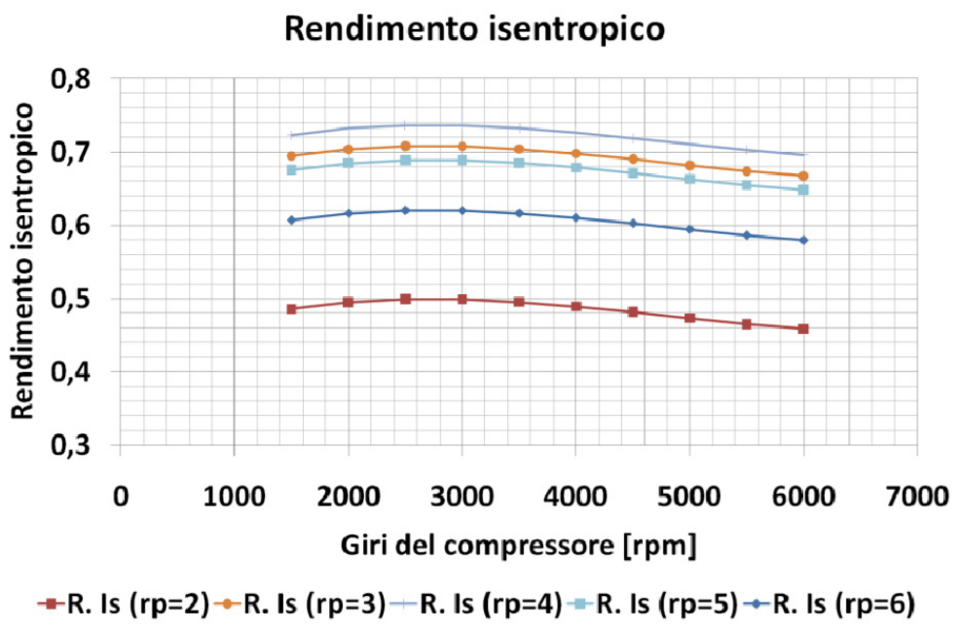
Ristrutturazione 50% |  | 2880.4 | € |  | Ristrutturazione 50% |  | 2880.4 | €
ROI |  | 6.96 |  |  | ROI |  | 6.96
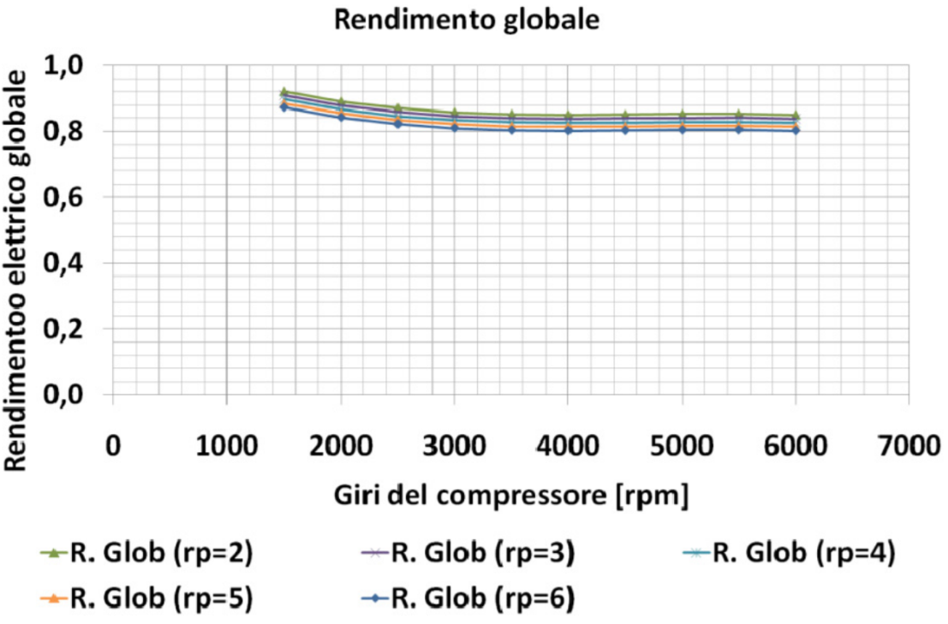

GAS R32 CON COMPRESSORE SCROLL

punti | T °C | p BAR | h kI/kg | vol. spec. m3/Kg | punti | T °C | p BAR | h kI/kg | vol. spec. m3/Kg
1 | 0 | 7 | 520 | 0.55 | 1 | -5 | 5.9 | 518 | 0.65
2s | 63 | 19.5 | 562 |  | 2s | 63 | 22 | 575
2 | 68 | 19.5 | 564 |  | 2 | 68 | 22 | 581
3 | 25 | 19.5 | 245 |  | 3 | 30 | 22 | 255
4 | -5 | 7 | 245 |  | 4 | -10 | 7.9 | 255

rapp. Press. | 2.79 |  |  |  | rapp. Press. | 3.73
n isoentr | 95% | scroll |  |  | n isoentr | 90% | scroll
h2 | 564 | kJ/Kg |  |  | h2 | 581 | kJ/Kg

l compr | 44.2 | kJ/Kg |  |  | l compr | 63.3 | kJ/Kg
rend. m+el | 0.9 |  |  |  | rend. m+el | 0.9
l reale | 51.1 | kJ/Kg |  |  | l reale | 73.2 | kJ/Kg
qi | 275.0 | kJ/Kg |  |  | qi | 263.0 | kJ/Kg
qs | 319.2 | kJ/Kg |  |  | qs | 326.3 | kJ/Kg

COP | 6.2 |  |  |  | COP | 4.5
Stagionale | 90.0% |  |  |  | Stagionale | 90.0%
SCOP | 5.6 |  |  |  | SCOP | 4.0

Giorni funzionamento |  | 135 | g |  | Giorni funzionamento |  | 135 | g
Ore funzionamento giorno |  | 10 | h |  | Ore funzionamento giorno |  | 10 | h
Ore funzionamento notte |  | 8 | h |  | Ore funzionamento notte |  | 8 | h

 |  |  | PDC | Caldaia |  |  |  | PDC | Caldaia
locale | Pot. Termica | Pot. Eletr. | Kwh anno | Kwh anno | locale | Pot. Termica | Pot. Eletr. | Kwh anno | Kwh anno
sala | 1140 | 235 | 317 | 1462 | sala | 1140 | 329 | 178 | 1462
cucina | 820 | 169 | 228 | 1052 | cucina | 820 | 236 | 319 | 1052
bagno | 462 | 95 | 128 | 593 | bagno | 462 | 133 | 180 | 593
camera | 1005 | 207 | 223 | 1031 | camera | 1005 | 290 | 313 | 1031
 |  |  | 896 | 4137 |  |  |  | 990 | 4137
 |  |  | 206 | 414 |  |  |  | 228 | 414
 |  |  | € | € |  |  |  | € | €
STIMA COSTI IMPIANTO |  |  |  |  | STIMA COSTI IMPIANTO
Risparmio |  | 208 | € |  | Risparmio |  | 186 | €
Costo Unità Esterna |  | 3143 | € |  | Costo Unità Esterna |  | 3143 | €
Costo Unità Interne |  | 1608 | € |  | Costo Unità Interne |  | 1608 | €
Manodopera |  | 1200 | € |  | Manodopera |  | 1200 | €
tot. + sconto 20% |  | 4760.8 | € |  | tot. + sconto 20% |  | 4760.8 | €

Ristrutturazione 50% |  | 2380.4 | € |  | Ristrutturazione 50% |  | 2380.4 | €
ROI |  | 11.46 |  |  | ROI |  | 12.79

Fotovoltaico 1 Kwp |  | 1000 | € |  | Fotovoltaico 1 Kwp |  | 1000 | €
Risparmio |  | 414 | € |  | Risparmio |  | 414 | €
Costo Unità Esterna |  | 3143 | € |  | Costo Unità Esterna |  | 3143 | €
Costo Unità Interne |  | 1608 | € |  | Costo Unità Interne |  | 1608 | €
Manodopera |  | 1200 | € |  | Manodopera |  | 1200 | €
tot. + sconto 20% |  | 5760.8 | € |  | tot. + sconto 20% |  | 5760.8 | €

Ristrutturazione 50% |  | 2880.4 | € |  | Ristrutturazione 50% |  | 2880.4 | €
ROI |  | 6.96 |  |  | ROI |  | 6.96

Eph
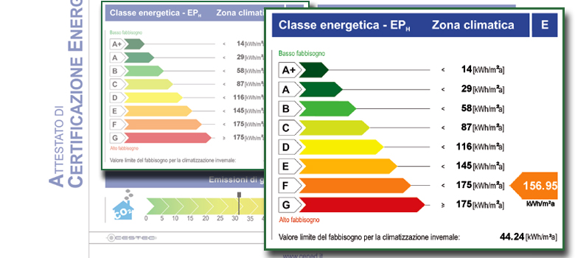
CALCOLO POTENZA ISTANTANEA MEDIA NOTO Eph

Zona climatica E | 3000 | gg
Eph | 156.95 | kWh/m2 a

Volume esterno disperdente | 160 | m3
Superficie esterna disperdente | 43 | m2
Rapporto S/V | 0.27

Fabbisogno energetico annuo | 6688 | kWh/anno

Uno standard metro cubo di gas metano (Smc) corrisponde a 10,69 kWh
Volume di metano necessario | 626 | Sm3 metano PCI 38,5 MJ/Smc
Costo metano | 0.9 | € / Sm3
Spesa invernale media | 563 | €
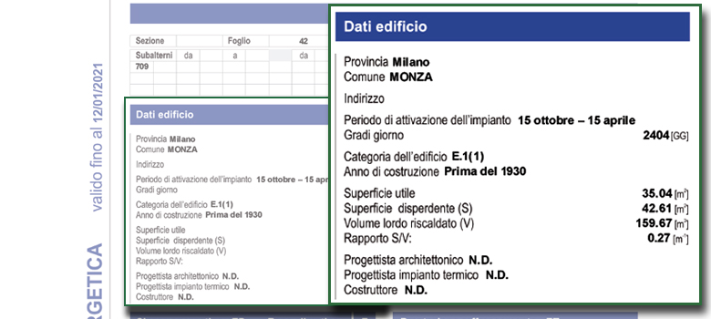
Giorni riscaldamento zona E | 183 | gg
Ore riscaldamento | 14 | ore /gg
Rendim. Tot Impianto Risc. | 0.90

Potenza istantanea dispersa | 2.90 | kW
mediamente dispersa dalla superficie disperdente

Eph limite
CALCOLO POTENZA DIPERSA NOTO IL FABBISOGNO TERMICO ANNUALE (CLASSE ENERGETICA)

Zona climatica E | 3000 | gg
Area calpestabile | 196.8 | m2
Volume esterno | 706 | m3 | volume disperdente
Superficie esterna | 475 | m2 | superficie disperdente
Rapporto S/V | 0.67

Dalal tabella LEGGE 10 noto S/V si ricava la dispersione MAX prevista per legge (che dovrebbe essere stata rispettata)
Consumi MAX. da legge 10 | 93.6 | kWh/m2 a | riferiti alla superficie esterna disperdente S/V

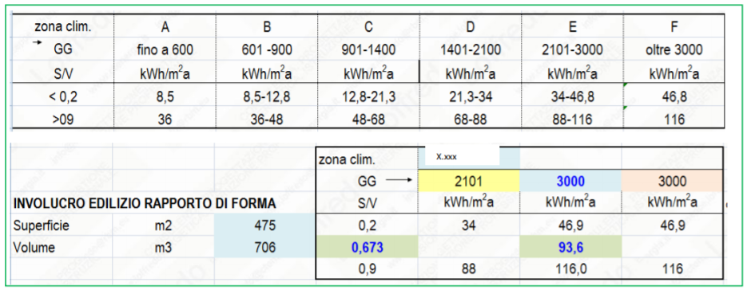
Fabbisogno energetico annuo | 44460 | kWh/anno
Fabbisogno energetico annuo /m3 | 62.97 | kWh/m3 a

Giorni riscaldamento zona E | 183 | gg
Ore riscaldamento | 14 | ore /gg
Rendim. Impianto | 0.92
Rendimento Caldaia | 0.94

Potenza istantanea dispersa | 20.07 | kW

In riferimento alla superficie calpestabile
Consumo | 226 | kWh/m2 a

Trasmittanze
TRASMITTANZE STRUTTURE
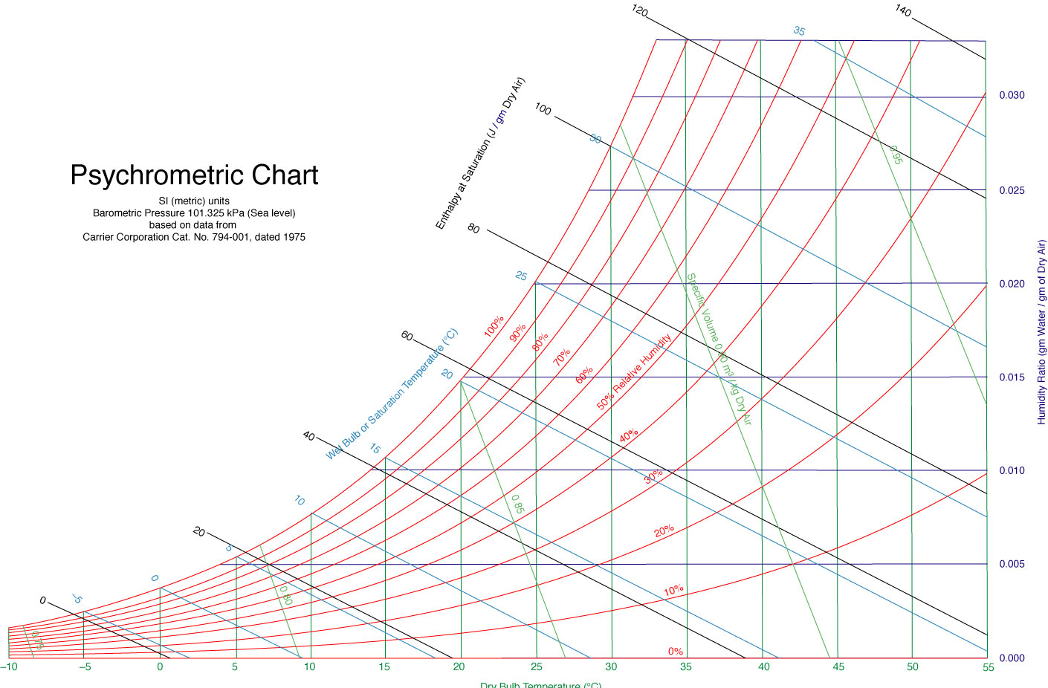
PARETE
aria |  |  | 0.125
intonaco | 0.02 | 0.7 | 0.029
laterizio | 0.08 | 0.66 | 0.121
aria | 0.04 | 0.22 | 0.182
intonaco | 0.02 | 1.4 | 0.014
laterizio | 0.12 | 0.66 | 0.182
intonaco | 0.03 | 0.9 | 0.033
aria |  |  | 0.043
 |  | R tot | 0.730
 |  | U | 1.371 | w/m2 k

SERRAMENTI
aria |  |  | 0.125
legno + vetro singolo |  |  | 0.200
aria |  |  | 0.043
 |  | R tot | 0.368
 |  | U | 2.714 | w/m2 k

CALCOLO TEMPERATURA EQUIVALENTE
Dalla Q lat. = mvap* hv = mvap*( 2501 + 1,805 T) [kJ]
1 g di vapore condensato riscalda 1 Kg aria di circa 2.5 °C

T est. Estiva | 28 | °C
UR. | 70 | %
umidità assoluta x | 16.7 | g/kg a.s.
Per avere UR 50% (benessere) dovrei condensare
massa di vapore | 5 | g/kg a.s.

Cp aria | 1006 | J/Kg k | 0.2403248925 | cal °C/ g
Ct acqua | 4186 | J/Kg k | 1 | cal °C/ g
cal. Lat. Vaporizz. | 2501 | J/kg | 597.46774964 | cal/g

Q latente vap. | 12.76 | kJ
Dalla Q= m Ct * DT ricavo il DT di aumento dell'aria
per effetto dei 5g di vapore condensati per avere benessere
ΔT | 12.68 | °C
T equivalente | 40.68 | °C
LA temperatura percepita a 28°C con 70% UR è di + di 40°C

